Лист1
 |  |  |  |  | ООО «Подружка невесты». 123154, г.Москва, пр.Маршала Жукова, д.51.
 |  |  |  |  |  |  |  |  |  |  |  |  | с 01 января 2013 г.
 |  |  |  |  | Тел.: (495) 363-35-35 |  |  |  |  |  |  | 30р. | 37
 |  |  |  |  |  |  |  |  |  |  |  |  | Регионы

Прайс-лист на предзаказ свадебной коллекции сезон 2013

№ п/п | Артикул | Наименование позиции | Длина | Дополнительный аксессуар | Тип застежки | Силуэт | Фото | Изображение | Оптовая цена (в руб.) | Оптовая цена (в $) | Оптовая цена (в €) | Рекомендованная розничная цена | Комментарии
1 | BB126 | Свадебное платье | длинное |  | молния | А-силуэт | 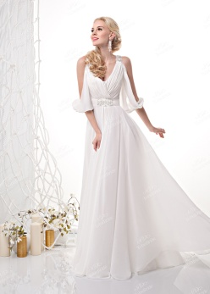 | http://www.tobebride.ru/catalog/3395/226556/ | 7,990р. | $266 | € 216 | 23,990р. | Предзаказ
2 | BB186 | Свадебное платье | длинное |  | корсетная шнуровка+молния | Прямой | 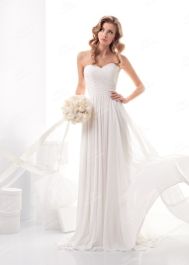 | http://www.tobebride.ru/catalog/3395/226569/ | 7,450р. | $248 | € 201 | 22,390р. | Предзаказ
3 | BB192 | Свадебное платье | длинное |  | корсетная шнуровка | Ампир | 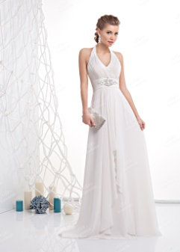 | http://www.tobebride.ru/catalog/3395/226568/ | 5,750р. | $192 | € 155 | 17,290р. | Предзаказ
4 | BB201 | Свадебное платье | длинное |  | корсетная шнуровка+молния | Ампир | 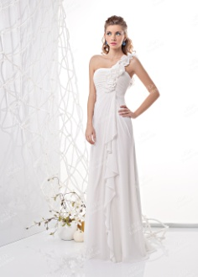 | http://www.tobebride.ru/catalog/3395/226567/ | 5,050р. | $168 | € 136 | 15,190р. | Предзаказ
5 | BB206 | Свадебное платье | длинное |  | корсетная шнуровка | Прямой | 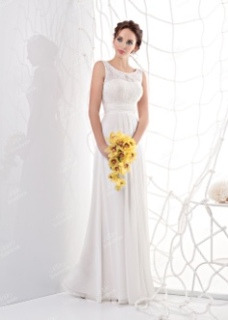 | http://www.tobebride.ru/catalog/3395/226565/ | 5,650р. | $188 | € 153 | 16,990р. | Предзаказ
6 | BB272 | Свадебное платье | длинное |  | пуговицы+молния | Пышное | 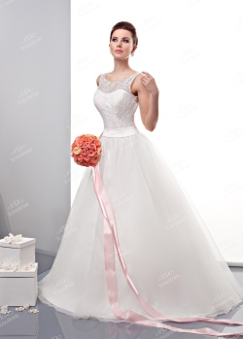 | http://www.tobebride.ru/catalog/3395/226524/ | 9,800р. | $327 | € 265 | 29,390р. | Предзаказ
7 | BB276 | Свадебное платье | длинное |  | молния | Прямой | 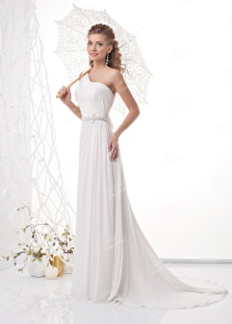 | http://www.tobebride.ru/catalog/3395/226566/ | 8,450р. | $282 | € 228 | 25,390р. | Предзаказ
8 | BB280 | Свадебное платье | длинное |  | корсетная шнуровка | А-силуэт | 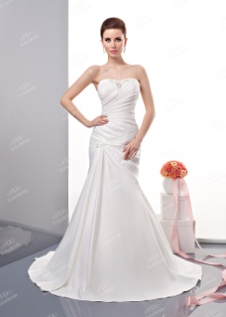 | http://www.tobebride.ru/catalog/3395/226526/ | 12,990р. | $433 | € 351 | 38,990р. | Предзаказ
9 | BB295 | Свадебное платье | длинное |  | корсетная шнуровка | Русалка | 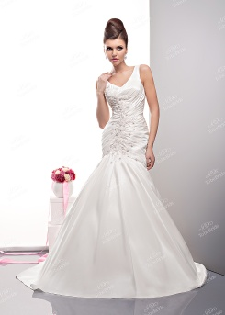 | http://www.tobebride.ru/catalog/3395/226542/ | 14,700р. | $490 | € 397 | 44,090р. | Предзаказ
10 | BB325 | Свадебное платье | длинное |  | корсетная шнуровка | Русалка | 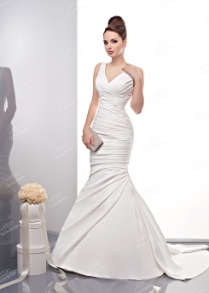 | http://www.tobebride.ru/catalog/3395/226538/ | 11,990р. | $400 | € 324 | 35,990р. | Предзаказ
11 | C0224N | Свадебное платье | длинное | съемный пояс | корсетная шнуровка | А-силуэт | 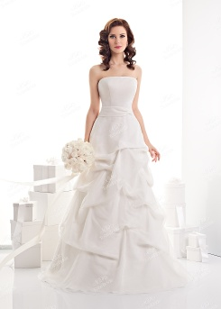 | http://www.tobebride.ru/catalog/3395/226570/ | 6,800р. | $227 | € 184 | 20,390р. | Предзаказ
12 | C0507 | Свадебное платье | длинное |  | корсетная шнуровка | Пышное | 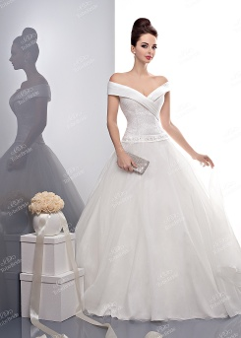 | http://www.tobebride.ru/catalog/3395/226534/ | 12,750р. | $425 | € 345 | 38,290р. | Предзаказ
13 | C0508 | Свадебное платье | длинное |  | корсетная шнуровка | Русалка | 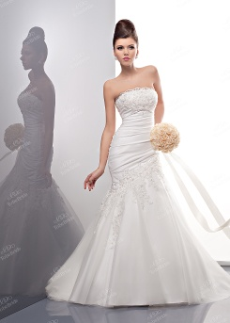 | http://www.tobebride.ru/catalog/3395/226540/ | 14,600р. | $487 | € 395 | 43,790р. | Предзаказ
14 | C0510 | Свадебное платье | длинное |  | корсетная шнуровка | Пышное | 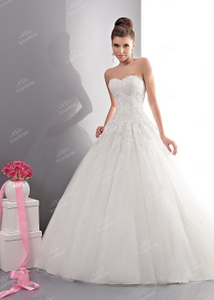 | http://www.tobebride.ru/catalog/3395/226543/ | 12,450р. | $415 | € 336 | 37,390р. | Предзаказ
15 | C0525 | Свадебное платье | длинное |  | корсетная шнуровка | Прямой |  | Следите за обновлениями на сайте! | 22,550р. | $752 | € 609 | 67,690р. | Предзаказ
16 | C0526 | Свадебное платье | длинное |  | корсетная шнуровка | Пышное | 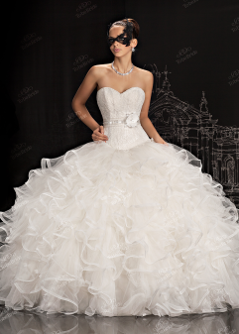 | http://www.tobebride.ru/catalog/3395/226579/ | 34,250р. | $1,142 | € 926 | 102,790р. | Предзаказ
17 | C0536 | Свадебное платье | длинное |  | корсетная шнуровка | А-силуэт | 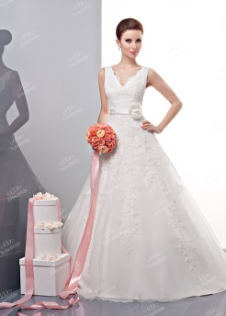 | http://www.tobebride.ru/catalog/3395/226525/ | 17,250р. | $575 | € 466 | 51,790р. | Предзаказ
18 | C0543 | Свадебное платье | короткое |  | корсетная шнуровка | Короткое |  | http://www.tobebride.ru/catalog/3395/226571/ | 4,350р. | $145 | € 118 | 13,090р. | Предзаказ
19 | C0555 | Свадебное платье | длинное |  | корсетная шнуровка | Прямой |  | http://www.tobebride.ru/catalog/3395/226572/ | 7,300р. | $243 | € 197 | 21,890р. | Предзаказ
20 | C0558 | Свадебное платье | длинное |  | корсетная шнуровка | Русалка | 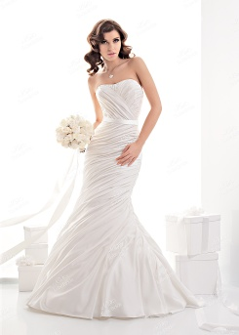 | http://www.tobebride.ru/catalog/3395/226573/ | 9,990р. | $333 | € 270 | 29,990р. | Предзаказ
21 | C0566 | Свадебное платье | длинное |  | корсетная шнуровка | А-силуэт |  | http://www.tobebride.ru/catalog/3395/226574/ | 11,450р. | $382 | € 309 | 34,390р. | Предзаказ
22 | C0568 | Свадебное платье | длинное |  | корсетная шнуровка | Пышное | 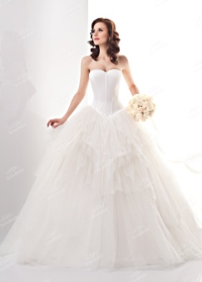 | http://www.tobebride.ru/catalog/3395/226575/ | 12,250р. | $408 | € 331 | 36,790р. | Предзаказ
23 | CW006 | Свадебное платье | длинное |  | молния | Прямой | 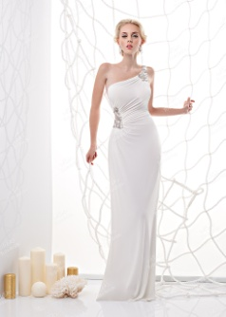 | http://www.tobebride.ru/catalog/3395/226558/ | 5,950р. | $198 | € 161 | 17,890р. | Предзаказ
24 | CW015 | Свадебное платье | длинное |  | молния | Прямой | 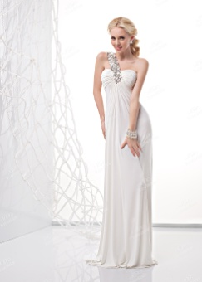 | http://www.tobebride.ru/catalog/3395/226554/ | 6,750р. | $225 | € 182 | 20,290р. | Предзаказ
25 | CW123 | Свадебное платье | длинное |  | молния | Прямой |  | http://www.tobebride.ru/catalog/3395/226549/ | 3,990р. | $133 | € 108 | 11,990р. | Предзаказ
26 | CW146 | Свадебное платье | короткое |  | корсетная шнуровка | Короткое |  | http://www.tobebride.ru/catalog/3395/226576/ | 5,500р. | $183 | € 149 | 16,490р. | Предзаказ
27 | KP0114 | Свадебное платье | длинное |  | корсетная шнуровка | Русалка | 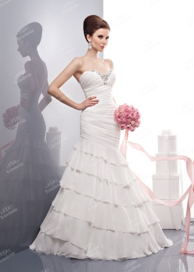 | http://www.tobebride.ru/catalog/3395/226531/ | 10,150р. | $338 | € 274 | 30,490р. | Предзаказ
28 | KP0126 | Свадебное платье | длинное |  | молния | Прямой | 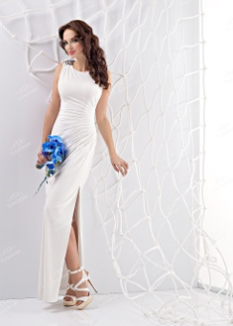 | http://www.tobebride.ru/catalog/3395/226555/ | 6,050р. | $202 | € 164 | 18,190р. | Предзаказ
29 | KP0129 | Свадебное платье | короткое |  | молния | Короткое | 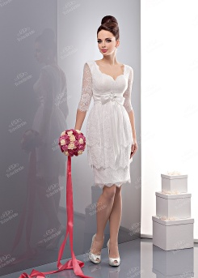 | http://www.tobebride.ru/catalog/3395/226535/ | 5,350р. | $178 | € 145 | 16,090р. | Предзаказ
30 | KP0134 | Свадебное платье | длинное |  | молния | Прямой | 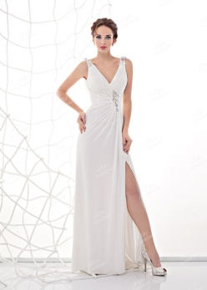 | http://www.tobebride.ru/catalog/3395/226557/ | 6,950р. | $232 | € 188 | 20,890р. | Предзаказ
31 | KP0162 | Свадебное платье | длинное |  | корсетная шнуровка | Русалка | 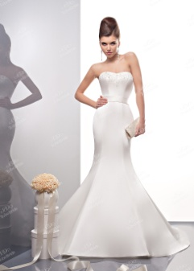 | http://www.tobebride.ru/catalog/3395/226536/ | 10,400р. | $347 | € 281 | 31,190р. | Предзаказ
32 | KP0174 | Свадебное платье | длинное |  | пуговицы+молния | Русалка | 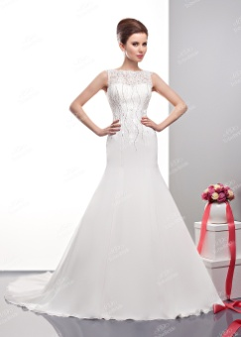 | http://www.tobebride.ru/catalog/3395/226530/ | 14,950р. | $498 | € 404 | 44,890р. | Предзаказ
33 | KP0176 | Свадебное платье | длинное |  | корсетная шнуровка | Русалка | 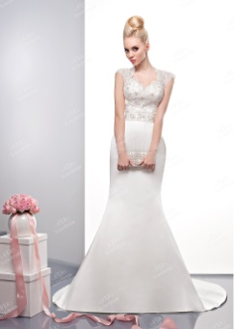 | http://www.tobebride.ru/catalog/3395/226532/ | 12,250р. | $408 | € 331 | 36,790р. | Предзаказ
34 | KP0177 | Свадебное платье | длинное |  | корсетная шнуровка | А-силуэт |  | Следите за обновлениями на сайте! | 20,950р. | $698 | € 566 | 62,890р. | Предзаказ
35 | KP0189 | Свадебное платье | длинное |  | корсетная шнуровка | Пышное | 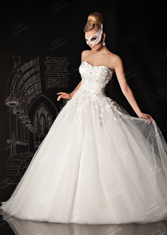 | http://www.tobebride.ru/catalog/3395/226578/ | 25,750р. | $858 | € 696 | 77,290р. | Предзаказ
36 | MJ002N | Свадебное платье | длинное | съемный пояс | корсетная шнуровка | А-силуэт | 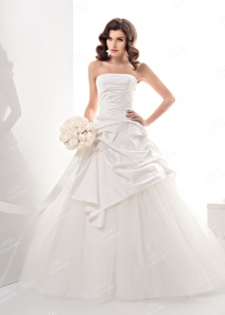 | http://www.tobebride.ru/catalog/3395/226577/ | 10,800р. | $360 | € 292 | 32,390р. | Предзаказ
37 | MJ111 | Свадебное платье | длинное |  | корсетная шнуровка | Пышное | 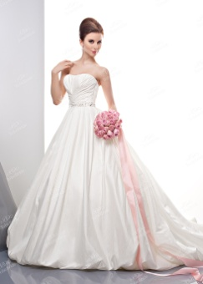 | http://www.tobebride.ru/catalog/3395/226533/ | 14,100р. | $470 | € 381 | 42,290р. | Предзаказ

